员工差旅明细
 | 【员工差旅报销单】

 |  | 姓名: |  | 张兆洁 |  | 职位: | 助理
 |  | 发生地: |  | 成都 |  | 部门: | 会奖6部
 |  | 发生日期: |  | 2024.6.18-6.22 |  | 报销日期: | 2024.6.24
 |  |  |  |  |  | 团号: | HMEA-240618-ZJT857

 | 序号 | 报销项目 | 用途 |  | 实际报销金额 | 合格发票金额 | 不合格发票金额 | 备注
 | 1 | 差旅费 | 餐费 |  | 311.14 | 303.24 | 7.90 | 6.18餐费
 | 2 | 差旅费 | 餐费 |  | 120.00 | 120.00 |  | 6.19餐费
 | 3 | 差旅费 | 餐费 |  | 447.90 |  | 447.90 | 6.20餐费
 | 4 | 差旅费 | 餐费 |  | 491.00 | 491.00 |  | 6.21餐费
 | 5 | 住宿 | 房费 |  | 1764.00 | 1764.00 |  | 6.18-6.22差旅住宿
 | 合计 |  |  |  | 3,134.04 | 2678.24 | 455.80

 | 合格发票金额 |  |  |  | 补票金额 |  |  | 报销总金额
 | 2,678.24 |  |  |  | 455.80 |  |  | 3134.04

 | 报销人: | 张兆洁 |  | 总监： | 合规: |  | 财务：

【员工上会补助统计单】
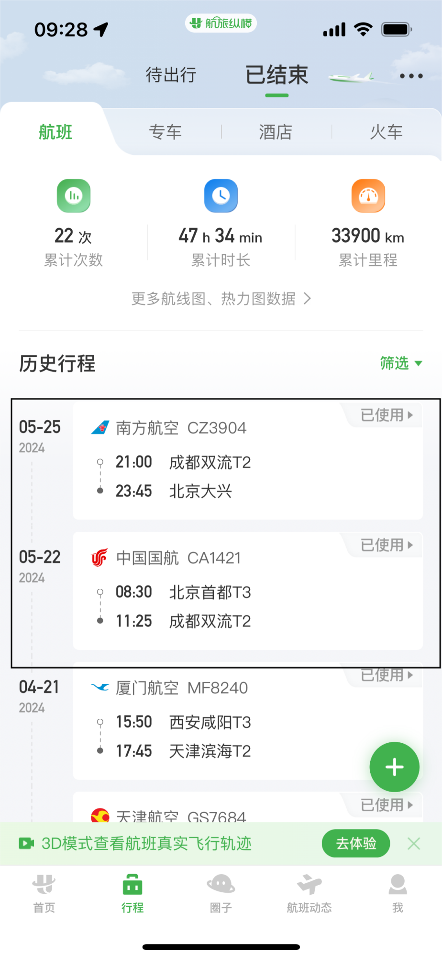
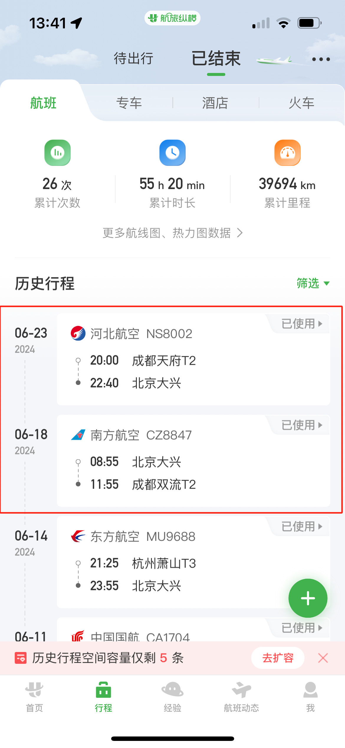
 |  | 姓名: |  | 张兆洁 |  | 职位: | 助理
 |  | 发生地: |  | 成都 |  | 部门: | 会奖6部
 |  | 发生日期: |  | 2024.5.22-5.24/2024.6.18-6.22 |  | 报销日期: | 2024.6.24
 |  |  |  |  |  | 团号: | HMEA-240618-ZJT857
 |  |  |  |  |  |  |  |  | 、
 |  | 出差城市 | 出差起止日期 |  | 每天金额 | 天数 | 合计 | 备注
 | 1 | 成都 | 2024.5.22-2024.5.24 |  | 100.00 | 3.00 | 300.00
 | 2 | 成都 | 2024.6.18-2024.6.21 |  | 100.00 | 4.00 | 400.00
 | 3 | 成都 | 2024.6.22 |  | 200.00 | 1.00 | 200.00
 | 合计 |  |  |  |  | 8.00 | 900.00
 | 报销人: | 张兆洁 |  | 总监： | 合规: |  | 财务：

